基礎知識
■基礎となる用語の説明

・フレームワーク／ソフトウェアフレームワーク
 | 特定のプログラミング言語やプラットフォームでの開発に際し利用可能な、膨大なライブラリ群。

 | 汎用的なコードや機能があらかじめプログラミンされた状態でライブラリ（Javaならjarファイル等）として提供され、
 | それらライブラリを自作コードと組み合わせることで、結果的にプログラマのコーデイング量を減らすことができる。
 | また、I/F（ライブラリの機能をどう呼び出すか）がF/W毎に定められていることから、
 | 複数名のプログラマで分担して開発した場合も、プログラムの構成／構造が自ずと規則性に則った物となる。

 | Javaの特にWebシステム開発においては、ゼロからコーディングを行うと膨大かつ煩雑なプログラムとなり易いため、
 | いずれかのF/Wを利用して開発の効率化を図ることが一般的である。

 | （フレームワークの一例）
 |  | [Java]
 |  |  | - | Spring
 |  |  | - | Spring Boot
 |  |  | - | JSF（JavaServer Faces）
 |  |  | - | Play Framework
 |  |  | - | Struts | ※公式サポート終了済み。
 |  |  | - | Seasar | ※公式サポート終了済み。
 |  | [Java以外]
 |  |  | - | .NET Framework |  | ※VB等のMicrosoft製品向けF/W。
 |  |  | - | COBOL on Wheelchair |  |  | ※COBOLでWebアプリを開発するためのF/W。安全性は無いらしい。

・Spring Framework
 | Javaプラットフォーム向けのオープンソースアプリケーションフレームワーク。
 | 2004年に初版となる ver1.0 がリリースされ、2016年現在で ver4.3.3 が最新となっている。

 | 特徴として
 |  | ・ | サポートしている機能が多く、様々な種類のアプリケーションを構築することができる。
 |  | ・ | JPA（Java Persistence API）といった他の既存フレームワークとの互換性が高い。
 |  | ・ | 国内外で普及が進んでおり、関連する書籍やネット上の情報も多い。
 |  | ・ | DI（Dependency Injection：依存性の注入）という思想に基づき設計されている。※後述。
 |  | ・ | （F/W全般だが）プログラマのコーディング量の低減ならびに実装ルールの統一が図れる。＝保守性が高い。

 | デメリットとしては
 |  | ・ | 機能が多い分、導入～「どの機能を利用して目的を達成するか」の取捨選択が難しい。
 |  | ・ | ネットの情報は多いが、「JavaDrive」のような網羅的かつ体系的な日本語サイトはない。
 |  | ・ | オープンソース故、保証性はない。利用は自己責任、将来突如サポートが終了する可能性もある。
 |  | ・ | アノテーションだらけのコードとなる上、特定の設定ファイルに情報が集約されるため極端に肥大化しやすい。
 |  | ・ | （F/W全般だが）プログラマが実装ルールやF/W自体の仕様を把握していないと、コードの読解も記述も困難。

 | 同じオープンソースF/Wで覇権を争っていた「Struts」や「Seasar」が相次いでサポート切れを迎え、
 | 特に前者に致命的な脆弱性が発見される等、ライバルの脱落により現状JavaのF/Wとしては最も知名度が高いと言える。

・Spring Boot
 | Springの提供する様々なライブラリや機能のセットアップやそれらを利用した開発をサポートするフレームワーク。
 | Springの機能が増大し続けた結果、当初に比べて導入～機能取捨選択のハードルが高くなってしまい、その対策として提供が開始された。
 | eclipseからはSpringプラグイン「Spring STS」を経由して利用する（Spring STSがSpring Bootも含有している）。

 | コードレベルでの一例としてSpringにおける頻出アノテーション「@Configuration」「@EnableAutoConfiguration」「@ComponentScan」が
 | Spring Bootにおいては「@SpringBootApplication」アノテーションに集約されている。

 | -Springでの実装

 | ↓ | ↓
 | -Spring Bootでの実装

 | プロジェクトの新規作成時も、利用する機能をチェックボックスから選択することで
 | 必要な構成情報がプリセットされ、すぐに実装に取り掛かることができるように配慮されている。

・DI（Dependency Injection：依存性の注入）
 | プログラミングにおける設計思想、引いてはソフトウェアパターンの一つ。

 | 特にオブジェクト指向プログラミングにおいて、あるクラス（Object）が他の複数クラス（Object）に依存する比重を下げることを目的とする。
 | 実現の方法は何通りか用意されているが、Springの場合は「Object同士の関連性（結合）も設定情報の一つである」という考え方を採用し、
 | 依存性の要因となりやすい情報をI/Fレベルで特定クラスに切り出す（集約させる）ことにより、依存性が複数クラスに分散することを防止している。
 | 結果としてクラス毎の独立性が高まり、プログラムの保守性および単体テスト実施やクラス設計における自由度が高くなる。
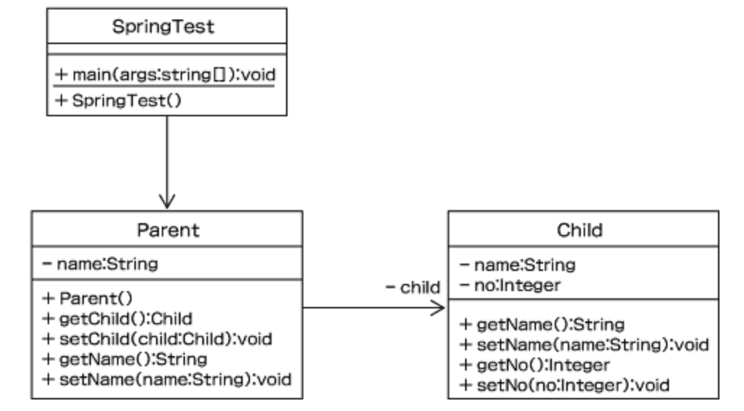

 | 言い換えると、「混在しやすい実装と設計の分離のルール化」という表現もできる。
 | なおSpringにおいては、プログラマが概念自体は余り意識せずともDIを利用できるように組み込まれている。

・Maven（Maven2）
 | Java用プロジェクト管理ツール。Tomcatと同じくApacheソフトウェア財団 (ASF) が管理する、オープンソースソフトウェアの一つ。
 | Javaにおけるビルド（コンパイル＋クラスパス解決）ツールの先駆けであるAntの後継バージョンとして開発された。
 | ビルド以外にもテスト、Javadoc生成、テストレポート生成、プロジェクトサイト生成、JAR生成、
 | サーバへのデプロイ、WAR, EARファイル生成など、Antと同様にJavaの開発をサポートする様々な機能が用意されている。

 | 実体はJavaコンパイラの機能が軸となっているが、コンパイラから直接呼び出す場合に必要な膨大かつ複雑なコンパイルオプションを簡略化し
 | 設定ファイル（Ant:build.xml、Maven:pom.xml）に切り出すことで、上述した各種機能を容易に反復利用可能とする。

 | Antには無いMavenの大きな特徴として「プログラムの要求するライブラリや外部ファイルをインターネットから自動で収集する」という点が挙げられる。
 | ダウンロードしたファイルはユーザーフォルダ配下に保存され、以降のビルド実行時にはバージョン確認の上でローカルのファイルが再利用される。
 | 裏を返すと、Maven（ならびにMavenをビルドエンジンとするF/Wやアプリケーション）では
 | 少なくとも環境構築時と初回ビルド時はネット接続が必須となる。
 | ※必要なファイルを予めローカルに配置することでネット非接続でもビルドまで実行可能であるが、
 |  | 端末ごとの設定や状態に合わせた動的な環境構築ができないことを意味し、十全なMavenの使用方法とは言い難い。

 | 特に大量のクラスやライブラリを組み合わせて１アプリを生成する業務アプリやWebアプリにおいてビルドツールは必須であり、
 | 近年のeclipseはデフォルトでmavenをサポートしており、メニューから簡単にmavenの機能を実行することができる。

・デプロイ／deploy
 | Webアプリケーションをサーバー上に配置し、利用（アクセス）可能な状態にすること。
 | 直訳では「配備」あるいは「配置」の意味。
 | 多くのWebミドルウェアにおいてデフォルト機能の一つとして提供されており、
 | GUI（管理者用Webコンソール画面）もしくはCUI（OS上で実行可能なスクリプト形式）から
 | Webアプリケーション資源をサーバー上に展開し、実行インスタンスを起動状態とする。
 | AntやMavenといったビルドツールは、WebミドルウェアのCUIをブリッジすることでデプロイを実現している。

・war（Web application ARchive）ファイル/ear（Enterprise ARchive）ファイル
 | いずれもJavaにおけるWebアプリケーション用アーカイブファイルの形式。
 | 上記のデプロイは通常はwarファイルもしくはearファイル単位で実行する場合が多い。

 | Javaのファイル形式を整理すると、以下の通り。

【Javaソースファイル】
*.java
javacコマンドで
コンパイル
【Javaクラスファイル】
*.class

【Javaクラスファイル】
jarコマンドで
圧縮
【jarファイル】
*.jar
【Javaクラスファイル】

【Javaクラスファイル】

【jarファイル】
warコマンドで
圧縮
【jarファイル】
【warファイル】
*.war

【Javaクラスファイル】

【warファイル】
earコマンドで
圧縮
【warファイル】
【earファイル】
*.ear

【jarファイル】

環境構築手順（運営メンバ向け）
■SpringBoot＋Mavenの開発環境構築（運営メンバ向け）
【山本memo】
・m2o全体にはやはりセットアップ済みの
eclipse.zipを用意した方が良いのでは？
 | 1. | 以下パスからEclipse 4.6 Neonをダウンロードし、展開、起動。Ultimateなら全部入り。
 |  | http://mergedoc.osdn.jp/pleiades_distros4.6.html

 | 2. | eclipseマーケットプレースから「spring sts」で検索。
 |  | 山本は以下バージョンで導入。

リポジトリが落ちている模様、いったんSKIP。
 | 3. | eclipse新規インストールから「Thymeleaf Eclipse Plugin」を導入。URLは以下を入力。
 |  | http://www.thymeleaf.org/eclipse-plugin-update-site/

 |  | インストール後に、適用プロジェクト右クリック > Thymeleaf > Thymeleaf ネーチャーの追加 で機能が有効となる。

 | 4. | CheckStyle,Fomatter,CodeTemplateの設定を適用。
 |  | 設定ファイルは既存のm2o用そのままで問題なし。「m2o_～_v1.0.xml」3本をコピペ。設定手順は割愛。

 | 5. | 文字コード設定はWindows版もデフォルトがUTF-8になっている（プロジェクト>Web）。そのままで良し。

 | 6. | 他、eclipseの一般的な設定項目はm2o標準に準じる。好みで変更しても良し。

 | 7. | 注意点はJREのバージョン。All-in-one同梱の物で良いので1.7を指定すること（プロジェクト＞Javaのバージョン）。
 |  | m2oサーバーのTomcatがJRE1.7のため。1.8以上でビルドするとローカルでは動くがサーバーデプロイ後に落ちる。

 | 8. | Mavenはneonからはデフォルトサポートされており、
 |  | 後述の対象プロジェクトをインポートすれば、特に何も設定せずともメニューから利用可能。
 |  | （初回起動、初回ビルド時に大量のライブラリファイルをダウンロードするため、ネット接続が必須。）

■サンプルプロジェクトの展開（運営メンバ向け）

 | 1. | Gitリポジトリエクスプローラから以下リポジトリをローカルに複製する（M2O>Exampleリポジトリ）。
 |  | https://github.com/M2O-Workshop/Training.git

 | 2. | プロジェクトの「インポート」＞「一般的なプロジェクトとしてインポート」でワークスペースにインポートする。
 |  | 対象は「stsSample」を選択。インポート時のプロジェクト名はデフォルト（stsSample）で問題なし。
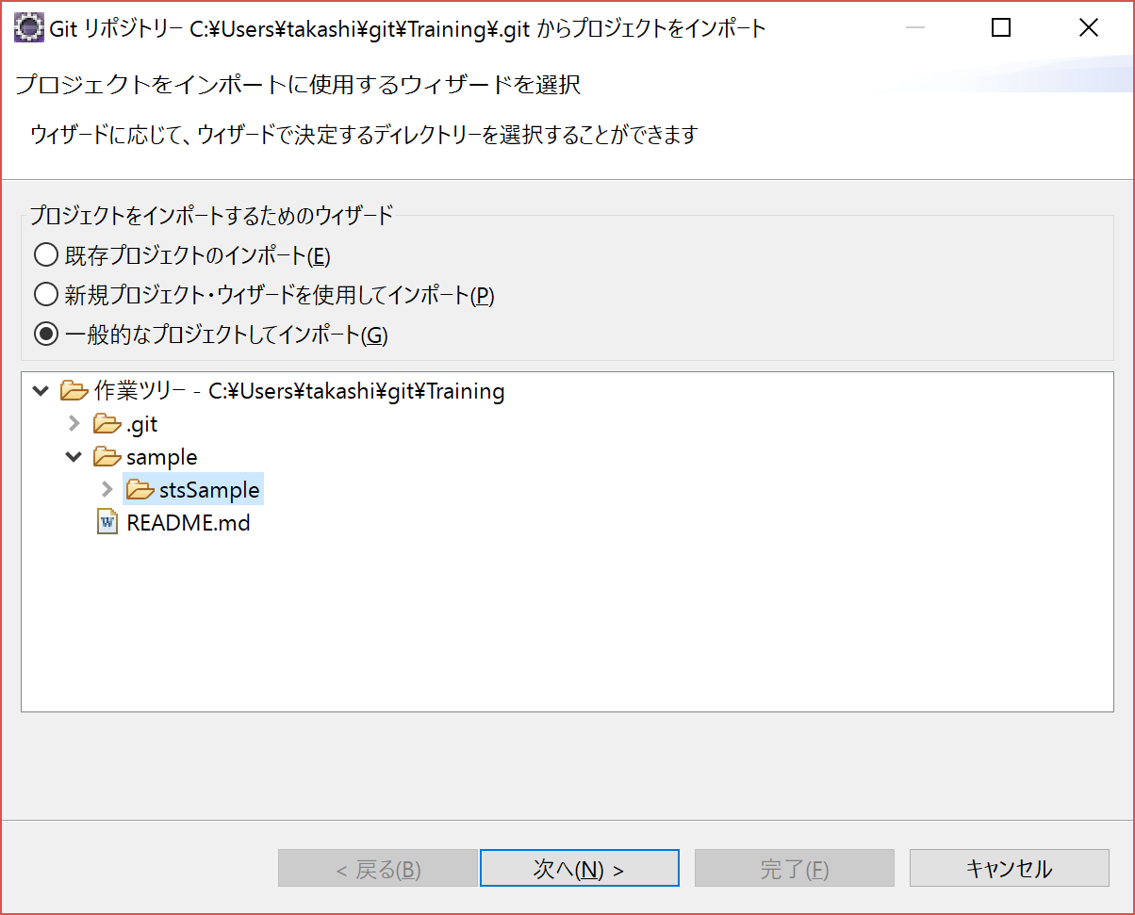
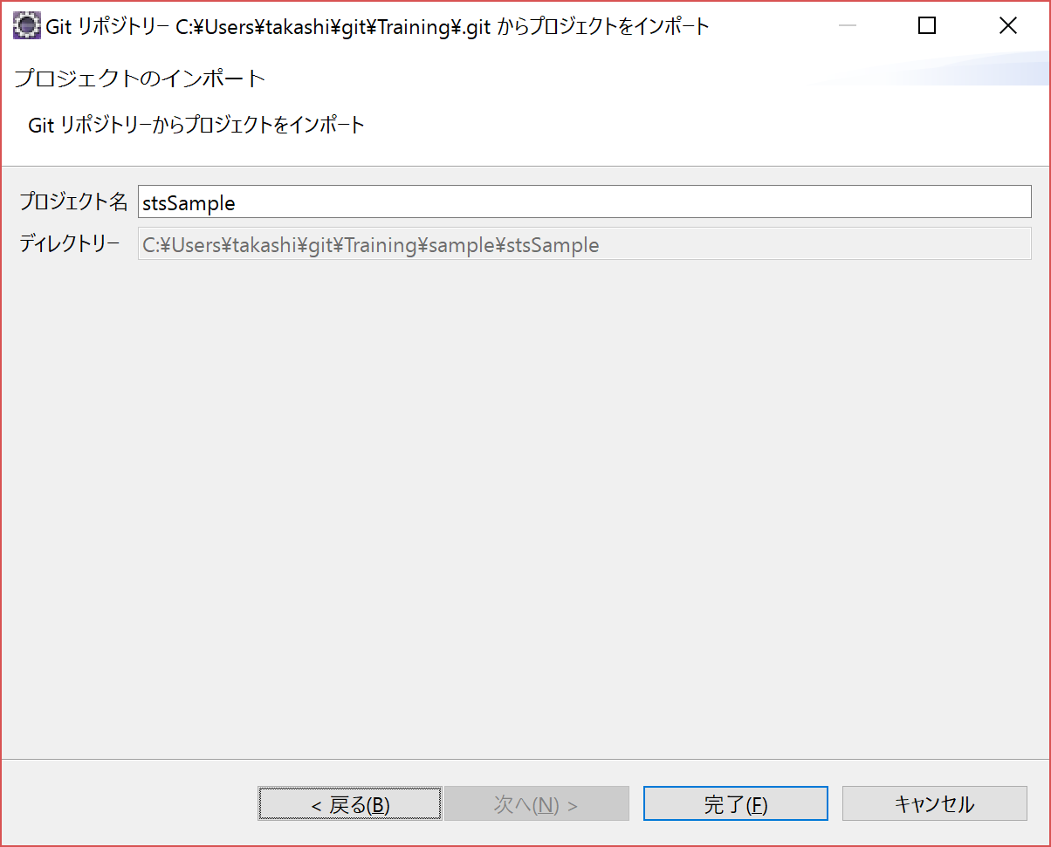

 | 3. | インポート直後は標準プロジェクトの状態となる。

 | 4. | 右クリック＞構成＞Mavenプロジェクトへ変換を選択する。

 | 5. | ワークスペース上でM（Mavenプロジェクト）、S（Springプロジェクト）のアイコンが付与されることを確認する。

 | 6. | ビルド～実行はプロジェクトのMavenメニューから以下の順序で行う。初回は時間が掛かる。
 |  | ① | 「Maven clean」で古いリソースをクリーン。
 |  | ② | 「Maven install」でライブラリの確認、ダウンロード、アプリのビルドまで実施。JPA利用時はDB接続も自動でテストする。
 |  | ③ | 「Spring Boot アプリケーション」でアプリケーションが起動する。
 |  | ※ | 起動済みアプリの停止は、コンソールの停止ボタンから。＝Webアプリだがmainメソッドを起点に稼働する点がSpringの特徴。

 |  | Javaプログラムや設定周りを修正した場合は、①～③を実行した方が良い。
 |  | HTMLのみの修正であれば、アプリ停止後に③のみで最新化を確認。

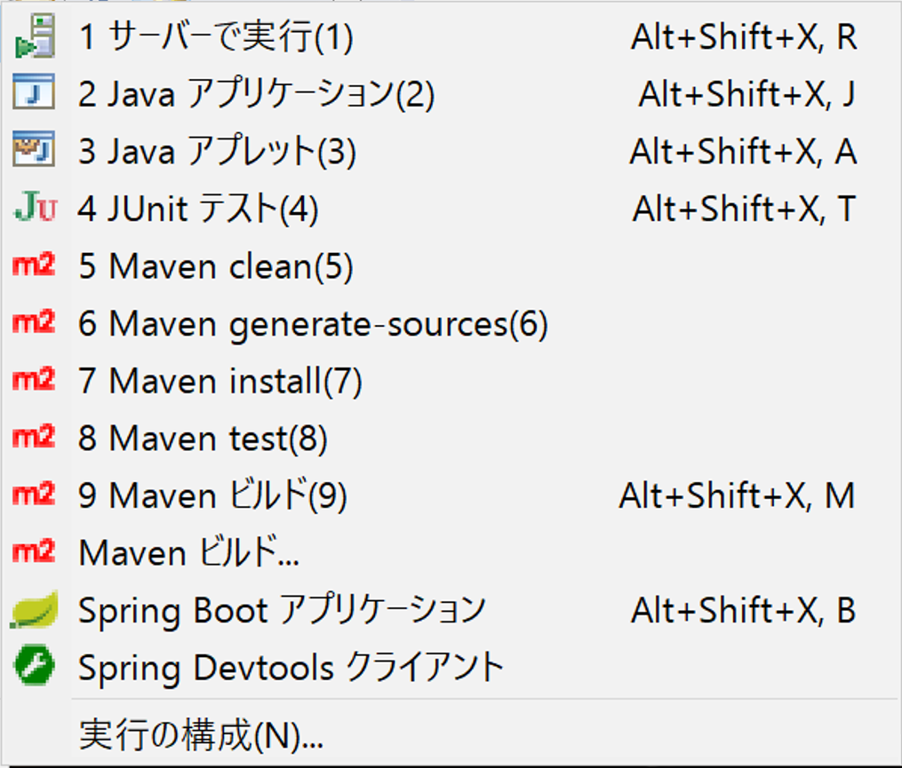

 |  | ① | 「Maven clean」正常終了時は、「[INFO] BUILD SUCCESS」がコンソールに出力される。
 |  | ② | 「Maven install」正常終了時も、「[INFO] BUILD SUCCESS」がコンソールに出力される。
 |  | ③ | 「Spring Boot アプリケーション」正常終了時は、「Started StsSampleApplication in xx.xxx seconds (JVM running for xx.xxx)」がコンソールに出力される。

 | 7. | pom.xmlを修正した場合は、ビルド前に「Maven」＞「プロジェクトの更新」からプロジェクト設定を更新しておく。

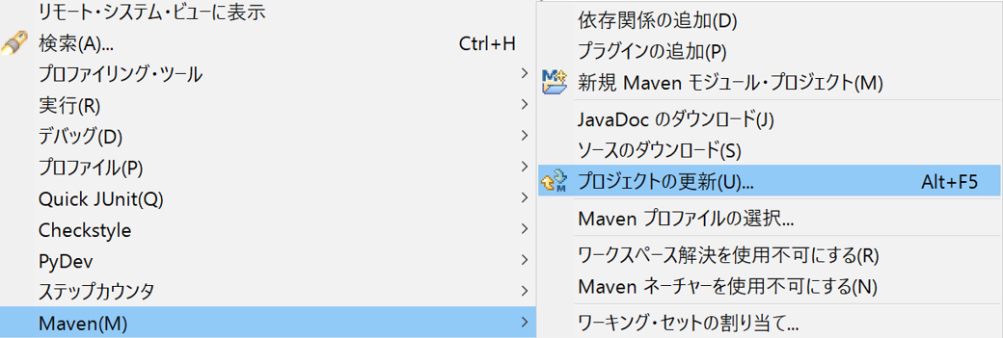

 |  | 対象のプロジェクトを選択し、「OK」を押下する。
 |  | この時「pom.xmlからプロジェクト構成を更新」を選択しておくこと。
 |  | JREのバージョンといった、eclipseのプロジェクト設定がpom.xmlの記述内容に応じて自動的に更新される。
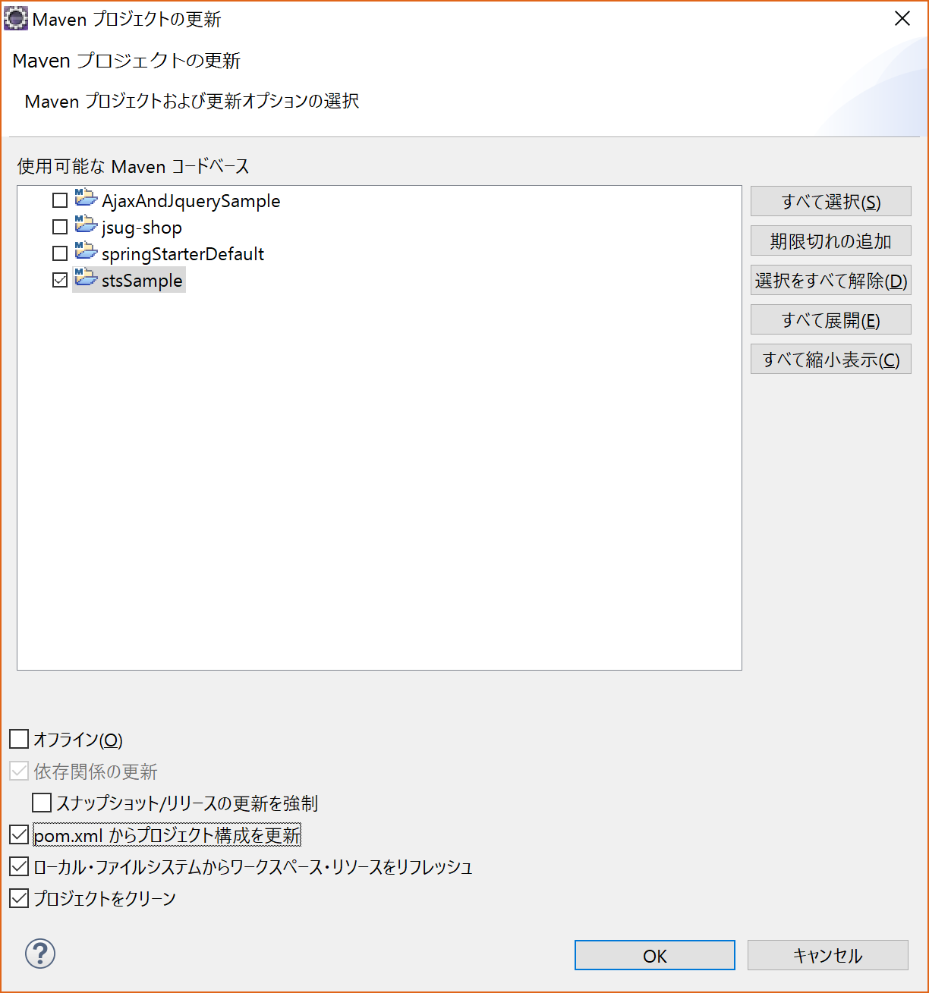

 | 8. | 以下URLが今回のサンプルのルートパス。
 |  | ブラウザからアクセスを確認する。
 |  | http://localhost:9090/
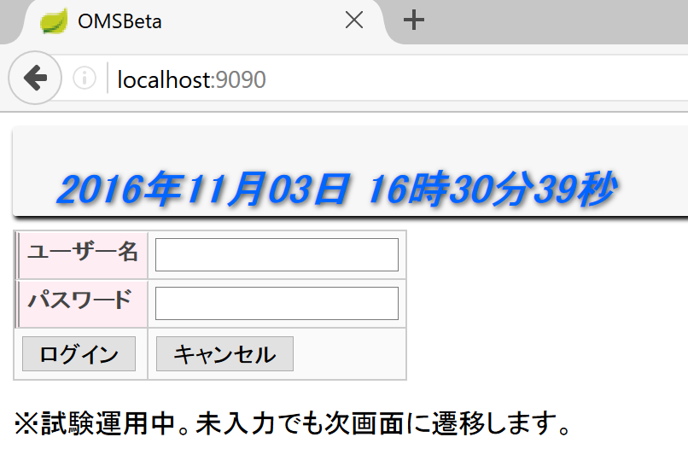

 |  | 途中、エラーが発生した場合は気合とGoogle先生の力で解決して下さい。

サンプルの解説
■サンプルアプリを使用した構成や記法の解説

 | ・ | プロジェクト名：
 |  |  | 「stsSample」

 | ・ | 組み込み済みアーキテクト：
 |  |  | SpringBoot
 |  |  | Maven
 |  |  | Thymeleaf
 |  |  | JPA

 | ・ | フォルダ構成：
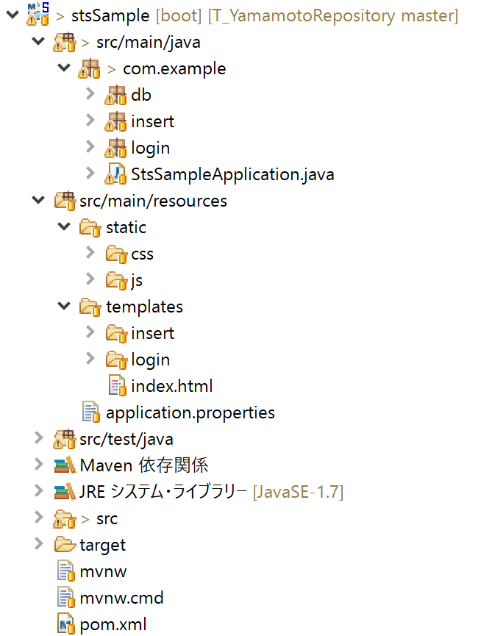
 |  |  |  |  | src/main/java |  |  |  |  |  | ソースフォルダのルート |  |  |  |  |  |  | 名称固定
 |  |  |  |  |  | com/example |  |  |  |  |  |  | ドメイン表記フォルダ
 |  |  |  |  |  |  | db |  | DB関連ロジック |  |  |  |  |  |  |  |  |  |  | Model
 |  |  |  |  |  |  | insert |  |  | DB登録画面のコントローラークラス |  |  |  |  |  |  |  |  |  | Controller
 |  |  |  |  |  |  | login |  |  | ログイン画面のコントローラークラス |  |  |  |  |  |  |  |  |  | Controller
 |  |  |  |  |  |  | StsSampleApplication.java |  |  |  |  |  |  |  |  | アプリ起動の起点となるmainクラス |  |  |  |  |  |  |  |  | Controller
 |  |  |  |  | src/main/resources |  |  |  |  |  |  |  |  | HTML等のリソースフォルダのルート |  |  |  |  |  |  |  | 名称固定 |  | View
 |  |  |  |  |  | static |  |  | JS,CSS等の静的コンテンツのルート |  |  |  |  |  |  |  |  |  | 名称固定
 |  |  |  |  |  |  | css |  | スタイルシートの格納フォルダ
 |  |  |  |  |  |  | js |  | JavaScriptの格納フォルダ
 |  |  |  |  |  | templates |  |  |  |  | Thymeleafテンプレート（=HTML）の格納フォルダ |  |  |  |  |  |  |  |  |  |  |  | 名称固定
 |  |  |  |  |  |  | insert |  |  | DB登録画面のHTMLファイル
 |  |  |  |  |  |  | login |  |  | ログイン画面のHTMLファイル
 |  |  |  |  |  |  | index.html |  |  |  |  | デプロイ確認用のHTMLファイル
 |  |  |  |  |  | application.properties |  |  |  |  |  |  |  |  | ポート番号、DB接続情報を記載したファイル |  |  |  |  |  |  |  |  |  | 名称固定
 |  |  |  |  | src/test/java |  |  |  |  |  | Junitテストソースフォルダのルート |  |  |  |  |  |  |  |  | ※現状UTクラスは未作成。 |  |  |  |  |  |  | 名称固定

 |  |  |  |  | target |  |  | jarやwarの出力先。実行ターゲット。 |  |  |  |  |  |  |  |  |  |  | 名称固定

 |  |  |  |  | pom.xml |  |  |  | Maven設定ファイル。重要。 |  |  |  |  |  |  |  | 名称固定

 | ・ | フォルダ構成に関する補足：

 |  | - | Springの特徴として、Webアプリであっても「mainメソッド」を起点にプログラムが起動する。
 |  |  | mainメソッドは@SpringBootApplicationアノテーションを付与したクラスに記述すること。

 |  | - | ソースフォルダ、リソースフォルダの配下は自由に階層化（サブフォルダを作成）して良い。
 |  |  | なお、一部のフォルダやファイルはSpring/Mavenの規則で名称が指定される点に注意する。

 |  | - | 上記のサンプルではJavaソースのサブフォルダとHTMLリソースのサブフォルダを揃えてある（insertやlogin）が、
 |  |  | 別個のネーミングにしても問題なく動作する。

 |  | - | 総じて、フォルダ構成や自作ファイル・自作フォルダのネーミングの自由度は高い。
 |  |  | 「Springがソースフォルダのルート（src/main/java）とHTMLフォルダのルート（src/main/resources/template）を自動で認識する」
 |  |  | 「アプリ稼働時のURLマッピングは全て@RequestMappingアノテーションが解決する等、各種アノテーションで定義／設定している」
 |  |  | という２点が非常に大きい。裏を返すと、この２点を正しくコーディングしないと、ほぼ確実に実行時エラーとなる。
 |  |  | また、ネーミングの自由度が高い分、プロジェクトやチーム内で統一性を維持するための命名ルールを設けるべき。

 | ・ | サンプルで使用している主要なアノテーションの一覧
 |  |  | アノテーション名 | 意味 |  |  |  |  | 付与すべき箇所、対象 |  |  |  |  |  |  |  |  |  |  | 備考
 |  |  | @SpringBootApplication | SpringBootアプリの定義 |  |  |  |  | アプリ起動の起点となるmainクラス |  |  |  |  |  |  |  |  |  |  | 標準Springでの「@Configuration」「@EnableAutoConfiguration」
 |  |  |  |  |  |  |  |  |  |  |  |  |  |  |  |  |  |  |  | 「@ComponentScan」の3アノテーションを集約している。

 |  |  | @Controller | コントローラークラスの定義 |  |  |  |  | コントローラークラス |  |  |  |  |  |  |  |  |  |  | メソッドの文字列の戻り値がviewのURLとして解釈されるようになる。
 |  |  |  |  |  |  |  |  |  |  |  |  |  |  |  |  |  |  |  | 例. return "login/login_input"; ⇒ login/login_input.htmlへ遷移（委譲）。
 |  |  |  |  |  |  |  |  |  |  |  |  |  |  |  |  |  |  |  |  |  |  |  |  |  |  |  |  | ※request情報を引き継ぐ。
 |  |  |  |  |  |  |  |  |  |  |  |  |  |  |  |  |  |  |  |  | return "forward:method1"; |  |  |  |  |  |  | ⇒ 別コントローラーのmethod1へ委譲。
 |  |  |  |  |  |  |  |  |  |  |  |  |  |  |  |  |  |  |  |  |  |  |  |  |  |  |  |  | ※request情報を引き継ぐ。
 |  |  |  |  |  |  |  |  |  |  |  |  |  |  |  |  |  |  |  |  | return "redirect:method1"; |  |  |  |  |  |  | ⇒ 別コントローラーのmethod1へ委譲。
 |  |  |  |  |  |  |  |  |  |  |  |  |  |  |  |  |  |  |  |  |  |  |  |  |  |  |  |  | ※request情報を引き継がない。

 |  |  | @RestController | RESTコントローラークラスの定義 |  |  |  |  | コントローラークラス |  |  |  |  |  |  |  |  |  |  | メソッドの文字列の戻り値がテキストコンテンツとして解釈されるようになる。
 |  |  |  |  |  |  |  |  |  |  |  |  |  |  |  |  |  |  |  | 例. return "login/login_input"; ⇒ "login/login_input"という文字列を返す。

 |  |  | @Override | オーバーライドしたメソッドの定義 |  |  |  |  | 任意のクラス |  |  |  |  |  |  |  |  |  |  | 親クラスのメソッドをオーバーライドする。
 |  |  |  |  |  |  |  |  |  |  |  |  |  |  |  |  |  |  |  | configure()など、Springの特定機能を利用する場合に記述が必要。

 |  |  | @RequestMapping | URLマッピングの定義 |  |  |  |  | コントローラークラス、メソッド |  |  |  |  |  |  |  |  |  |  | URL上でのマッピングを記載する。JavaEEではWeb.xmlに記述していた情報。
 |  |  |  |  |  |  |  |  |  |  |  |  |  |  |  |  |  |  |  | 例. @RequestMapping(value = "login", method = RequestMethod.POST)
 |  |  |  |  |  |  |  |  |  |  |  |  |  |  |  |  |  |  |  |  | ⇒ URLは「login」を割り当て、POSTリクエストで送受信する。
 |  |  |  |  |  |  |  |  |  |  |  |  |  |  |  |  |  |  |  |  | ※送受信の相手（遷移先画面）とPOST or GET が不一致だと実行エラーとなる。

 |  |  | @RequestParam | リクエストパラメーターの定義 |  |  |  |  | コントローラーメソッド |  |  |  |  |  |  |  |  |  |  | リクエストパラメーター名と紐づくオブジェクト（変数）を定義する。
 |  |  |  |  |  |  |  |  |  |  |  |  |  |  |  |  |  |  |  | JavaEEにおけるsetRequestParameter()とオブジェクト定義を同時に行うイメージ。

 |  |  | @EnableAutoConfiguration | SpringBoot自動設定の適用 |  |  |  |  | コントローラークラス等 |  |  |  |  |  |  |  |  |  |  | SpringBootの保持する各種デフォルト設定が適用される。
 |  |  |  |  |  |  |  |  |  |  |  |  |  |  |  |  |  |  |  | 一例として、「Thymeleafファイルがtemplate配下に配置されている」というパス解決等。
 |  |  |  |  |  |  |  |  |  |  |  |  |  |  |  |  |  |  |  | 結果的に、標準Springよりコーディング量が低減される。

 |  |  | @Entity | DBエンティティの定義 |  |  |  |  | DBエンティティクラス |  |  |  |  |  |  |  |  |  |  | JPAにおけるDBエンティティを定義する。
 |  |  |  |  |  |  |  |  |  |  |  |  |  |  |  |  |  |  |  | オブジェクト名は接続するテーブルの項目名と一致させる。

 |  |  | @table | 接続先テーブルの定義 |  |  |  |  | DBエンティティクラス |  |  |  |  |  |  |  |  |  |  | JPAにおけるDBエンティティで、エンティティに紐づくテーブル名を記述する。省略可。
 |  |  |  |  |  |  |  |  |  |  |  |  |  |  |  |  |  |  |  | 省略時はエンティティのクラス名がテーブル名と見なされる。

 |  |  | @Column | カラム定義 |  |  |  |  | DBエンティティクラス |  |  |  |  |  |  |  |  |  |  | JPAにおけるDBエンティティで、各オブジェクトに紐づくカラム名を記述する。省略可。
 |  |  |  |  |  |  |  |  | （オブジェクトに付与） |  |  |  |  |  |  |  |  |  |  | 省略時はエンティティの各オブジェクト名がカラム名と見なされる。

 |  |  | @Id | 主キー定義 |  |  |  |  | DBエンティティクラス |  |  |  |  |  |  |  |  |  |  | JPAにおけるDBエンティティで、各オブジェクトの主キーに付与する。
 |  |  |  |  |  |  |  |  | （オブジェクトに付与） |  |  |  |  |  |  |  |  |  |  | RDBMSの原則に則り、主キーの無いテーブルは認められない。
 |  |  |  |  |  |  |  |  |  |  |  |  |  |  |  |  |  |  |  | 1エンティティに1主キーが原則（テーブル定義は複合主キーでも問題ない）。
 |  |  |  |  |  |  |  |  |  |  |  |  |  |  |  |  |  |  |  | 複合主キーも実装可能だが、JPAでは単一主キーが推奨されている模様。
 |  |  |  |  |  |  |  |  |  |  |  |  |  |  |  |  |  |  |  | http://enterprisegeeks.hatenablog.com/entry/2015/04/27/134840

 |  |  | @Autowired | DIの実装 |  |  |  |  | DBリポジトリクラス |  |  |  |  |  |  |  |  |  |  | SpringにおけるDIの実装。new宣言の代替となる。
 |  |  |  |  |  |  |  |  | （特殊記法、他クラス利用可） |  |  |  |  |  |  |  |  |  |  | 通常のnew宣言との使い分けに関して整理が必要。
 |  |  |  |  |  |  |  |  |  |  |  |  |  |  |  |  |  |  |  | DIのメリットは「newの削除」と「singleton」のみか。
 |  |  |  |  |  |  |  |  |  |  |  |  |  |  |  |  |  |  |  | @Componentとの関連性も要調査。

 | ・ | 主要なプログラムの解説
 |  |  | StsSampleApplication.java
 |  |  | （stsSample/src/main/java/com/example/StsSampleApplication.java）
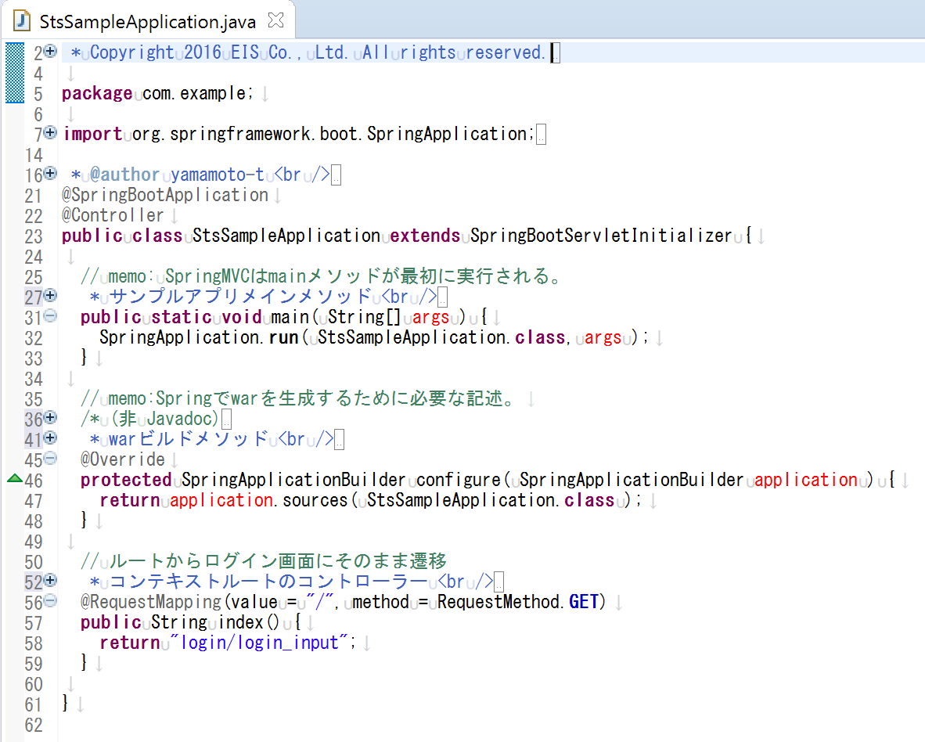

SpringBootアプリでwarを生成する場合に必須の継承。
ソースを追うと標準Springの類似クラスを継承している。
記法は固定。

Springアプリにおけるメインメソッド。必須。
クラス名を除き、記法は固定。

SpringBootアプリでwarを生成する場合に必須のメソッド。
クラス名を除き、記法は固定。

URL上で"/"に紐づくコントローラーメソッド。
別クラスに切り出しても問題ないが、
「起点」という意味で当サンプルではメインクラスに記述した。
@Controllerと紐づき、returnでログイン画面htmlへの遷移を指示している。
なお、他のコントローラにも当てはまるが、
『メソッド名』と『マッピングしたURL名』が一致していなくても
動作上は何ら問題はない（一致よりも、内容/役割の判り易さを優先して命名すべき）。

SpringアプリにおけるDIの実装。
クラス名とインスタンス名を除き、記法は固定。
エンティティ単位で、インターフェースクラス「JpaRepository」を
実装したリポジトリのインターフェースクラスを作成しておき、
そのインスタンスに対してDB操作を行うイメージ。
 |  |  | InsertController.java
 |  |  | （stsSample/src/main/java/com/example/insert/InsertController.java）
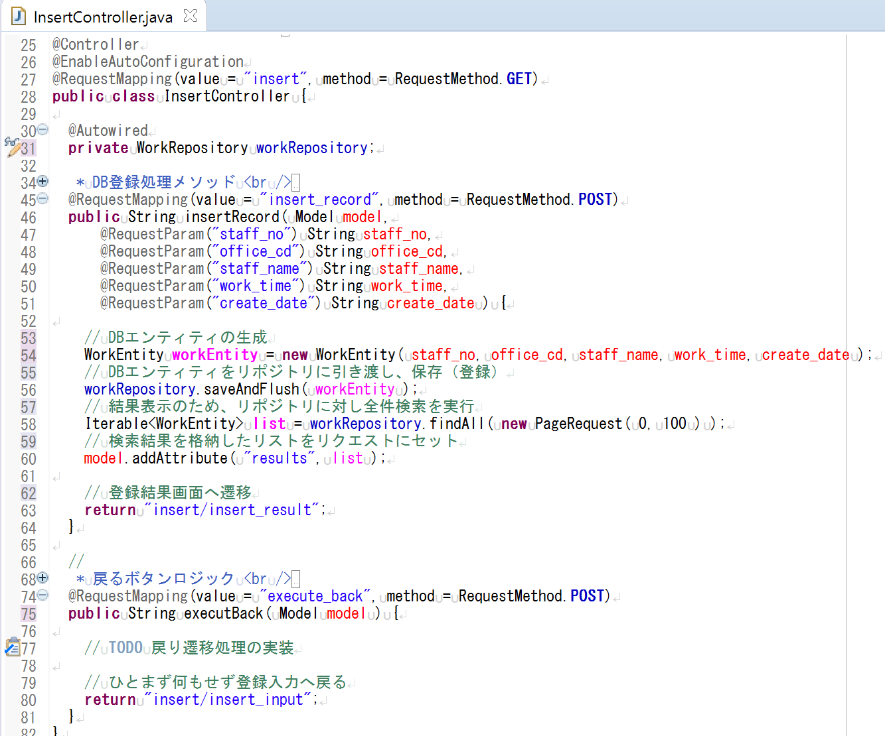

DB登録ロジック。
各行の意味合いはコメント文を参照のこと。
本来であれば煩雑になりがちなJavaのDBアクセッサが
この数行だけで実現できる点が、JPAの長所と言える。
なお、自作クラス名や自作インスタンス名を除き、
記法はほぼ固定と考えて良い。

 |  |  |  |  |  |  |  |  |  |  |  |  |  |  |  |  |  |  |  |  |  |  |  |  |  | ※findAll以外にも「JpaRepository」に以下のようなプリセットメソッドが用意されている。
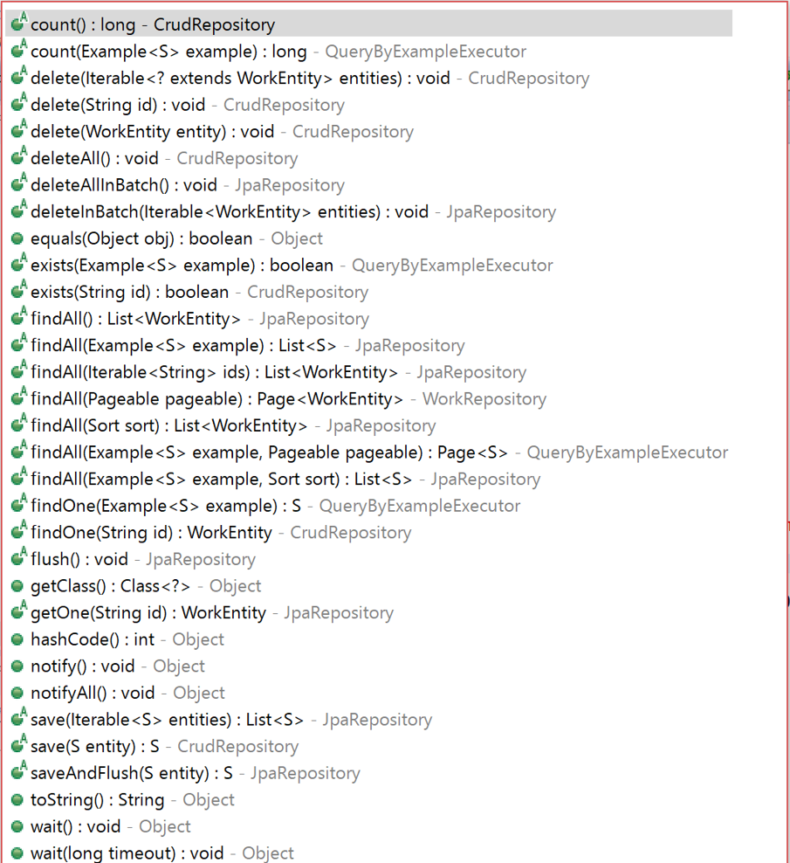

戻るボタン押下時の処理。
業務アプリでは『不要なセッション情報をクリアする』や
『戻り先画面の初期表示用にリクエストパラメータを再設定する』等、
戻り遷移に固有の考慮を実装する必要がある認識。

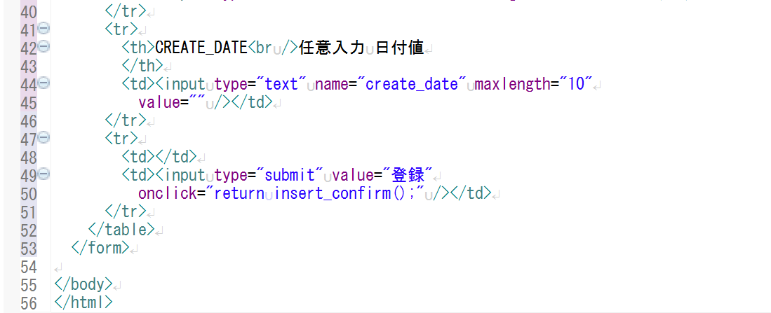
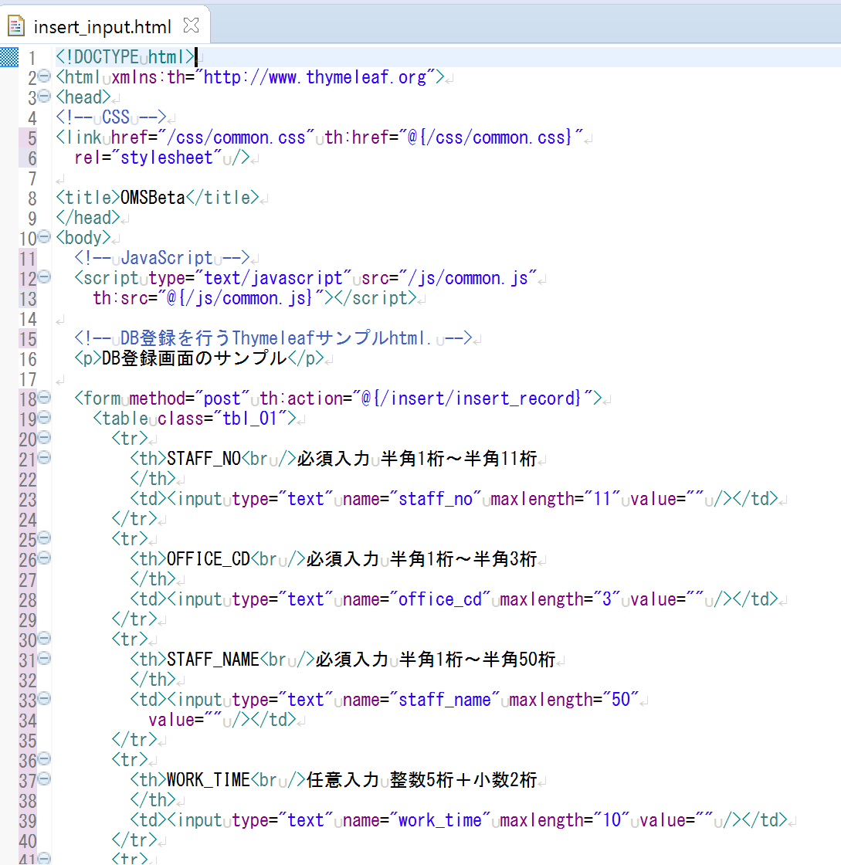
Thymeleafの使用時に必須の記述。記法は固定。
以降、"th:"タグがthymeleaf要素を表すことになる。
 |  |  | insert_input.html
 |  |  | （/stsSample/src/main/resources/templates/insert/insert_input.html）

スタイルシートの使用時に必須の記述。
ファイル名を除き、記法は固定。

JavaScriptの使用時に必須の記述。
ファイル名を除き、記法は固定。

HTMLのフォームメソッド。
上記のCSS/JSのファイル名記述箇所でも使用しているが、
thymeleafの場合、URL指定に「@」を付与することがポイント。
この「@」がコンテキストルート（通常はアプリケーション名）を指す。
"@{/insert/insert_record}" ⇒ stsSample/insert/insert_record と解釈される。
Tomcatを内包するローカルのSpringMVCでは@指定なしでも動作するが、
別サーバーにデプロイすると、「@」記述なし時は
サーバールートをコンテキストルートと見なして実在しないURLを探しに行き、
404エラーが頻発することになるので、要注意。

便宜的にmaxlength指定で各項目の入力桁数を制御しているが、
maxlength指定は文字列の全角/半角のカウントがブラウザ種類に依存してしまう等、
これだけでは細かな制御ができない。
実業務アプリではロジックやJavaScriptでチェックすべき。

 |  |  | application.properties
 |  |  | （/stsSample/src/main/resources/application.properties）
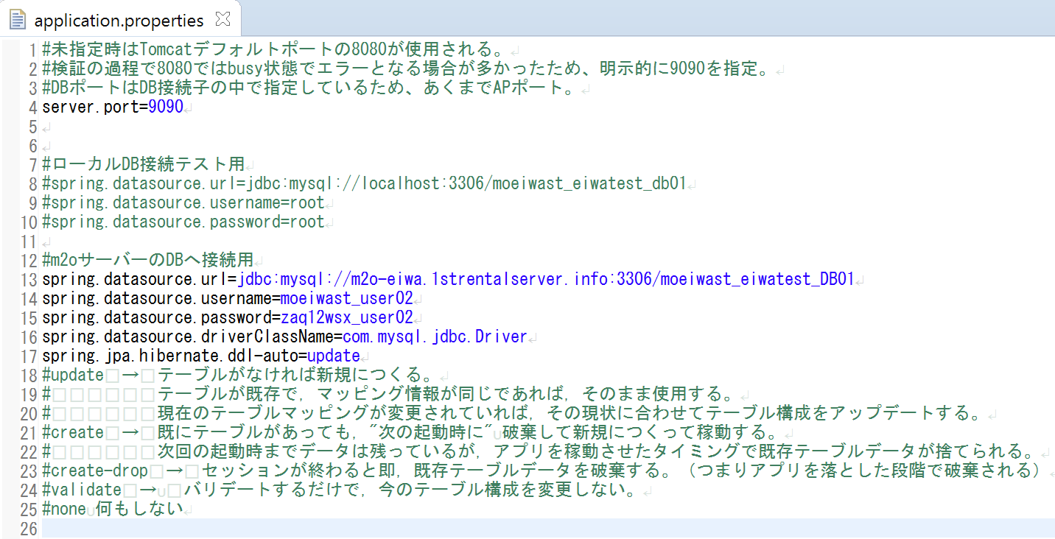
サーバーポート指定。
詳細はコメントを参照のこと。

ローカルDBへの接続情報。
サーバーDB接続時は、コメントアウトする。

サーバーDBへの接続情報。
ローカルDB接続時は、コメントアウトする。
コメントでテーブルの作に関するオプションに言及しているが、
JPAはオブジェクト永続化のためのF/Wであり、DBはその保存先の選択肢の１つに過ぎない。
ただ、本番運用で自動的にテーブルを作成するのは宜しくないため、none指定等を検討すること。

 |  |  | pom.xml
 |  |  | （/stsSample/pom.xml）
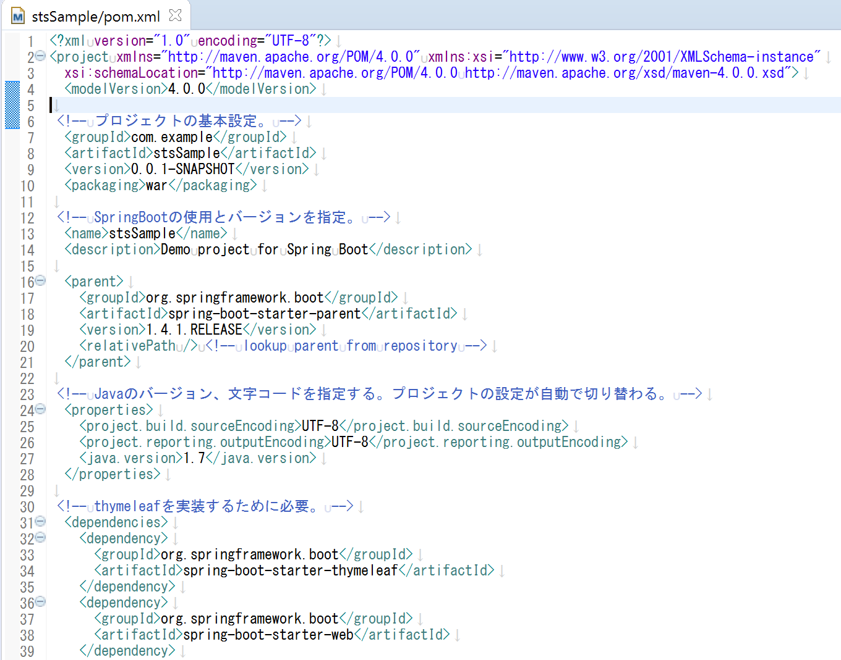

利用するSpringの機能に合わせて、当pom.xmlに設定情報を追記してゆく。
Spring＋Mavenにとってかなり重要なファイル(Gradleでは*.gradleファイルが該当)。
膨大なSpringのライブラリ群から、当ファイルに記載された機能の
ライブラリのみがネット経由でダウンロードされ、利用可能となるイメージ。
冒頭の基本設定やSpringBootのバージョンといった根底の設定分は、
SprongBootのプロジェクト生成時に自動で記述される。
また、JavaのバージョンはサーバーランタイムのJREと一致させる必要があるが、
pom.xmlに記述したバージョンでeclipseのビルド構成が自動で切り替わる点に注意。
それ以降の各要素は、プログラマが追記してゆく必要あり。
つまり、利用する機能の数に比例して、pom.xmlが肥大化し、可読性が低下する。
補足コメントの記述は必須と考えて良い。

